Instructions
Introduction
Ce modèle de graphique complète l'outil d'autoévaluation de la préparation aux PTM. Les graphiques radar générés automatiquement illustrent les forces et les faiblesses recensées dans chaque volet et chaque aspect de la préparation. Ils peuvent aider les Sociétés nationales à cibler les activités qu'elles mènent aux fins du renforcement des capacités en matière de PTM.
Instructions
Lorsque le groupe est parvenu à un consensus concernant la notation, les données peuvent être saisies. Chaque onglet de ce fichier Excel contient un tableau correspondant à chacun des volets. À l'aide du menu déroulant, sélectionnez la note attribuée par le groupe à chacun des éléments de la préparation, sur la base des possibilités de réponse suivantes :
 | Préparation inexistante
 | Lacunes connues/en cours d'identification
 | Premières étapes/engagement initial
 | Progrès satisfaisants
 | Préparation presque achevée/cohérente
 | Pratique habituelle/intégrée
Un graphique sera automatiquement généré à partir des réponses données. Vous obtiendrez un graphique représentant les forces et les faiblesses recensées dans les différents éléments qui composent les quatre volets, ainsi qu'un graphique général réunissant les quatre volets.

Comment interpréter les graphiques
Dans les graphiques, chaque point représente un volet/aspect. Plus le point est éloigné du centre, plus le volet/l'aspect est développé. Plus le point est proche du centre, plus les faiblesses sont importantes, et plus les possibilités d'amélioration dans ce domaine sont nombreuses.
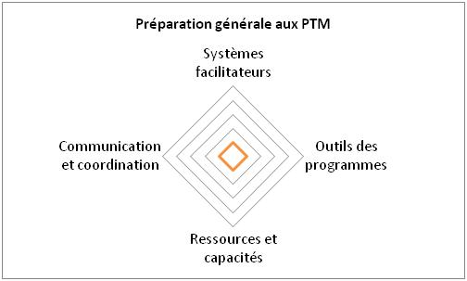
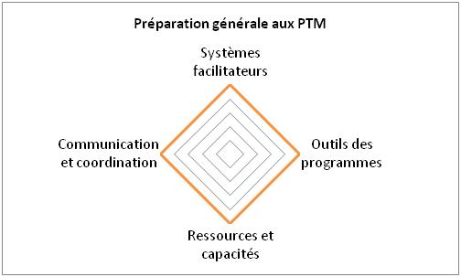
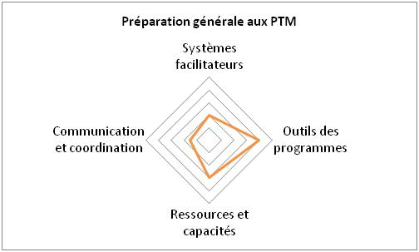

Aucun des quatre volets n'est développé. |  | Les quatre volets sont tous bien développés. | La Société nationale est plus forte dans le domaine des « Outils des programmes » et des « Ressources et capacités ». Les volets « Communication et coordination » et « Systèmes facilitateurs » sont ceux où la marge d'amélioration est la plus grande.

1 Systèmes facilitateurs
VOLET 1 - SYSTÈMES FACILITATEURS
Notes | Vision et stratégie | Structure organisationnelle | Processus de gestion
1
2
3
4
5
6

Volet 1 : systèmes facilitateurs
Vision et stratégie | 0
Structure organisationnelle | 0
Processus de gestion | 0

2 Outils des programmes
VOLET 2 - OUTILS DES PROGRAMMES
Notes | Outils spécifiques aux PTM | Gestion des informations | Infrastructures, équipements et technologies
1
2
3
4
5
6

Volet 2 : outils des programmes
Outils spécifiques aux PTM | 0
Gestion des informations | 0
Infrastructures, équipements et technologies | 0

3 Ressources et capacités
VOLET 3 - RESSOURCES ET CAPACITÉS
Notes | Mobilisation des ressources et financement | Compétences des responsables | Ressources humaines
1
2
3
4
5
6

Volet 3 : ressources et capacités
Mobilisation des ressources et financement | 0
Compétences des responsables | 0
Ressources humaines | 0

4 Communication et coordination
VOLET 4 - COMMUNICATION ET COORDINATION
Notes | Sensibilisation et communication | Communication avec les bénéficiaires | Coordination et partenariats
1
2
3
4
5
6
7
Volet 4 : communication et coordination
Sensibilisation et communication | 0
Communication avec les bénéficiaires | 0
Coordination et partenariats | 0
8

Vue d'ensemble
AUTOÉVALUATION DE LA PRÉPARATION AUX PTM
Préparation générale aux PTM
Systèmes facilitateurs | 0.00
Outils des programmes | 0.00
Ressources et capacités | 0.00
Communication et coordination | 0.00

